แสดงผล17.2
แผนที่แสดงตำแหน่ง

จำนวนความสูงของหญ้าและวัชพืชข้างทางที่ไม่ผ่านเกณฑ์แต่ละช่วง กม

แสดงผล13.1
เพื่มแผนที่แสดงตำแหน่ง

ปริมาณความเสียหายในช่วงกม ต่างๆ

แสดงผล13.2
เพื่มแผนที่แสดงตำแหน่ง

ปริมาณความเสียหายในช่วงกม ต่างๆ

แสดงผล13.5
เพื่มแผนที่แสดงตำแหน่ง

ปริมาณความเสียหายในช่วงกม ต่างๆ

แสดงผล11.1
เพื่มแผนที่แสดงตำแหน่ง

จำนวนpotholesที่ช่วงกมต่างๆ

ปริมาณpotholes ที่ช่วงkm ต่างๆ

แสดงผล14a.3
จำนวนGuide Sign ที่ไม่ผ่านเกณฑ์ในช่วง กม ต่างๆ จำนวนGuide Sign ที่ไม่ผ่านเกณฑ์ในช่วง กม ต่างๆ

เพื่มแผนที่แสดงตำแหน่ง

แสดงผล15.2
จำนวน Traffic Sign (Overhead mounted) ที่ไม่ผ่านเกณฑ์ในช่วง กม ต่างๆ จำนวนGuide Sign(overhead mounted) ที่ไม่ผ่านเกณฑ์ในช่วง กม ต่างๆ

 | แสดงตำแหน่งแผนที่ จุดที่พัง

อาจทำ dynamic graph เพิ่มrange km ให้เลือกได้เพื่อวิเคราห์ว่าช่วงไหนที่มีตัวไม่ผ่านเยอะจะได้ลงพื้นที่ซ่อมก่อน

แสดงผล15.5
แสดงตำแหน่งแผนที่ จุดที่พัง

จำนวน Hight Mast Lighting Pole ที่ไม่ผ่านเกณฑ์ในช่วง กม ต่างๆ

แสดงผล15.6
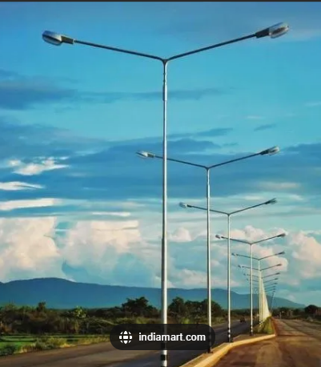
แสดงตำแหน่งแผนที่ จุดที่พัง

จำนวน Sign or Double Arm Light Pole ที่ไม่ผ่านเกณ์แต่ละช่วง กม

แสดงผล17.1
แสดงตำแหน่งแผนที่ จุดที่พัง
เพราะข้อมูลการเสียน่าจะมีน้อย กราฟไม่จำเป็น

จำนวนจุดที่พืชหรือต้นไม้บดบังการมองเห็นในช่วง กม ต่างๆ

แสดงผล20.1
โชว์เป็นช่วงเพราะตำแหน่งอาจไม่แน่นอน
แสดงตำแหน่งแผนที่ จุดที่พัง

เศษซากและขยะ (รวมถึงเศษดินที่ร่วงหล่นจากการขนส่ง)แต่ละช่วงกม

แสดงผล11.5
แผนที่แสดงตำแหน่ง
ปริมาณPavement Surface Ponding(จุด) vs.

แสดงผล12.3
แผนที่แสดงตำแหน่ง

จำนวนเส้นจราจรที่ไม่ผ่านเกณฑ์ที่ช่วงกมต่างๆ

แสดงผล12.4
แผนที่แสดงตำแหน่ง

จำนวนเครื่องหมายบนถนนที่ไม่ใช้ vs. 100m_Range

แสดงผลภาพรวมคะแนน
คะแนนประเมิน vs. KPI
KPI | คะแนนประเมิน | KPI | คะแนนประเมิน
15.5 | -600 | 15.5 | -600
16.2 | -450 | 16.2 | -450
16.4 | -400 | 16.4 | -400
11.5 | -260 | 11.5 | -260
13.9 | -200 | 13.9 | -200
17.1 | -180 | 17.1 | -180
11.1 | -140 | 11.1 | -140
16.3 | -120 | 16.3 | -120
18.1 | -120 | 18.1 | -120
12.3 | -100 | 12.3 | -100
20.1 | -90 | 20.1 | -90
12.4 | -80 | 12.4 | -80
13.8 | -80 | 13.8 | -80
14a.4 | -50 | 14a.4 | -50
14a.7 | -40 | 14a.7 | -40
16.1 | -40 | 16.1 | -40
17.2 | -40 | 17.2 | -40
13.5 | -31.5 | 13.5 | -31.5
14a.3 | -30 | 14a.3 | -30
15.6 | -25 | 15.6 | -25
13.1 | -21.5 | 13.1 | -21.5
13.2 | -21.5 | 13.2 | -21.5
15.2 | -6 | 15.2 | -6
15.3 | -6 | 15.3 | -6
15.1 | -3 | 15.1 | -3

แสดงผลภาพรวม
sort

จำนวนตำหนิที่พบตามKPI

